Clases de equialencia Nuevo U
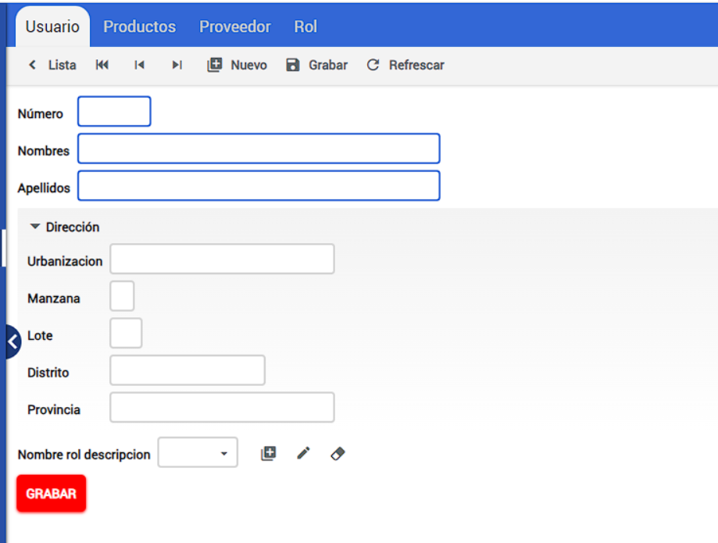

 |  | CLASES VÁLIDAS |  | CLASES NO VÁLIDAS
Condición de Entrada | Tipo | Entrada | Código | Entrada | Código
Número | Rango | 0<Número<=99999999 | CEV<01> | Número!= caracteres numéricos | CENV<01>
 |  |  |  | Número>99999999 | CENV<02>
 |  |  |  | Número<= 0 | CENV<03>
Apellidos | Lógico | Apellidos= caracteres alfanuméricos | CEV<02> | Apellidos!= caracteres alfanuméricos | CENV<04>
 | Valor | 1 < Apellidos<= 50 | CEV<03> | Apellidos<= 1 | CENV<05>
 |  |  |  | Apellidos> 50 | CENV<06>
Nombres | Lógico | Nombres= caracteres alfanuméricos | CEV<04> | Nombres!= caracteres alfanuméricos | CENV<07>
 | Valor | 1 < Nombres<= 50 | CEV<05> | Nombres<= 1 | CENV<08>
 |  |  |  | Nombres> 50 | CENV<09>
Urbanización | Lógico | Urbanización= caracteres alfanuméricos | CEV<06> | Urbanización!= caracteres alfanuméricos | CENV<10>
 | Valor | 1 < Urbanización<= 50 | CEV<07> | Urbanización<= 1 | CENV<11>
 |  |  |  | Urbanización> 50 | CENV<12>
 | Lógico | Urbanización= NULL | CEV<08>
Manzana | Lógico | Manzana= caracteres alfanuméricos | CEV<09> | Manzana!= caracteres alfanuméricos | CENV<13>
 | Valor | Manzana<=1 | CEV<10> | Manzana> 1 | CENV<14>

 | Lógico | Manzana= NULL | CEV<11>
Lote | Rango | 0<Lote<=99 | CEV<12> | Lote!= caracteres numéricos | CENV<15>
 |  |  |  | Lote<= 0 | CENV<16>
 |  |  |  | Lote> 99 | CENV<17>
 | Lógico | Urbanización= NULL | CEV<13>
Distrito | Lógico | Distrito= caracteres alfanuméricos | CEV<14> | Distrito!= caracteres alfanuméricos | CENV<18>
 | Valor | 1 < Distrito<= 50 | CEV<15> | Distrito<= 1 | CENV<19>
 |  |  |  | Distrito> 50 | CENV<20>
 | Lógico | Urbanización= NULL | CEV<16>
Provincia | Lógico | Provincia= caracteres alfanuméricos | CEV<17> | Provincia!= caracteres alfanuméricos | CENV<21>
 | Valor | 1 < Provincia<= 50 | CEV<18> | Provincia<= 1 | CENV<22>
 |  |  |  | Provincia> 50 | CENV<23>
 | Lógico | Urbanización= NULL | CEV<19>
Nombre rol descripcion | Miembro de un Conjunto | Nombre rol descripcion= Administrador | CEV<20>
 |  | Nombre rol descripcion = Empleado | CEV<21>
 |  | Nombre rol descripcion= NULL | CEV<22>

